G1.
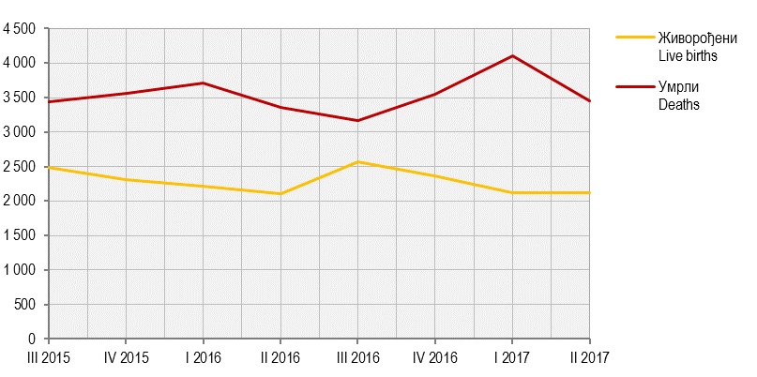
Графикон 1. Живорођени и умрли по тромјесечјима
Graph 1. Live births and deaths by quarters

G2.
Графикон 2. Просјечне бруто и нето плате, по мјесецима
Graph 2. Average gross and net wages, by month

 | Просјечна бруто плата Average gross wage
авг Aug | 1349
сеп Sep | 1341
окт Oct | 1344
нов Nov | 1345
дец Dec | 1343
јан Jan | 1304
феб Feb | 1358
мар Mar | 1326
апр Apr | 1317
мај May | 1342
јун Jun | 1326
јул Jul | 1330
авг Aug | 1333

 | Просјечна нето плата Average net wage
авг Aug | 838
сеп Sep | 834
окт Oct | 837
нов Nov | 839
дец Dec | 835
јан Jan | 815
феб Feb | 848
мар Mar | 828
апр Apr | 821
мај May | 837
јун Jun | 828
јул Jul | 830
авг Aug | 832

G5.
Графикон 5. Стопе реалног раста БДП-a, промјене у односу на исто тромјесечје претходне године
Graph 5. Real growth rates of GDP, changes compared to the same quarter of the previous year

III 2015 | 3.2
IV 2015 | 2.6
I 2016¹′ | 3.1
II 2016¹′ | 2.6
III 2016¹′ | 4
IV 2016¹′ | 4.4
I 2017²′ | 1.902941461
II 2017²′ | 1.7328364595

G6.
Графикон 6. Индекси потрошачких цијена, исти мјесец претходне године = 100
Graph 6. Consumer price indices, same month of the previous year = 100

 | Индекси потрошачких цијена Consumer price indices
авг Aug | 98.7
сеп Sep | 98.8
окт Oct | 99.3
нов Nov | 99.7
дец Dec | 99.8
јан Jan | 100.4
феб Feb | 100.8
мар Mar | 100.9
апр Apr | 100.8
мај May | 100.6
јун Jun | 100.4
јул Jul | 100.3
авг Aug | 100.4

G7.
Графикон 7. Индекси цијена произвођача индустријских производа, исти мјесец претходне године = 100
Graph 7. Producer price indices of industrial products, same month of the previous year = 100

 | Индекси цијена произвођача Producer price indices
авг Aug | 103.3
сеп Sep | 103.2
окт Oct | 103.3
нов Nov | 103.3
дец Dec | 103.4
јан Jan | 104.2
феб Feb | 104.8
мар Mar | 104.4
апр Apr | 103.8
мај May | 100.4
јун Jun | 99.8
јул Jul | 99.3
авг Avg | 99.8

G8.
Графикон 8. Прикупљање крављег млијека
Graph 8. Collecting of cow’s milk

 | Прикупљање крављег млијека Collecting of cow’s milk
авг Aug | 7018.5
сеп Sep | 7163.9636876
окт Oct | 6867.98625
нов Nov | 6493.2
дец Dec | 6703.9855
јан Jan | 6839.677
феб Feb | 6618.5
мар Mar | 7595.9805
апр Apr | 7537.768
мај May | 8202.4
јун Jun | 7912.4
јул Jul | 7659
авг Aug | 7323

G9.
Графикон 9. Нето тежина заклане стоке и живине у клаоницама
Graph 9. Net weight of livestock and poultry slaughtered in slaughterhouses

 | Нето тежина заклане стоке Net weight of slaughtered livestock
авг Aug | 2114109.78
сеп Sep | 2211725.58
окт Oct | 1985741.43
нов Nov | 2309850.52
дец Dec | 2344927.28
јан Jan | 2220030.9
феб Feb | 1890056.65
мар Mar | 2221281.4
апр Apr | 2344899.97
мај May | 2330965.85
јун Jun | 2337255.83
јул Jul | 2169976.6
авг Aug | 2273238.2

G10.
Графикон 10. Индекси индустријске производње (Æ2010=100)
Graph 10. Indices of industrial production (Æ2010=100)

 |  | Изворни индекси Original indices | Десезонирани индекси Seasonally adjusted indices | Календарски прилагођени индекси Working-day adjusted indices | Тренд Trend
2013 | авг / Aug | 105.1 | 106.9 | 105.2 | 104.2
 | сеп / Sep | 104.2 | 100.7 | 104.7 | 104.2
 | окт / Oct | 110.1 | 102.2 | 109.0 | 104.2
 | нов / Nov | 112.4 | 105.1 | 114.2 | 104.4
 | дец / Dec | 113.2 | 105.9 | 113.4 | 104.5
2014 | јан / Jan | 92.9 | 106.8 | 97.3 | 104.6
 | феб / Feb | 93.4 | 104.6 | 94.2 | 104.6
 | мар / Mar | 99.7 | 101.3 | 101.0 | 104.6
 | апр / Apr | 102.2 | 103.6 | 101.5 | 104.7
 | мај / May | 100.0 | 103.0 | 104.7 | 104.8
 | јун / Jun | 108.8 | 104.2 | 109.3 | 105.1
 | јул / Jul | 112.9 | 106.7 | 111.9 | 105.3
 | авг / Aug | 95.8 | 99.8 | 97.0 | 105.6
 | сеп / Sep | 115.2 | 109.5 | 114.5 | 106.0
 | окт / Oct | 117.3 | 108.5 | 116.2 | 106.4
 | нов / Nov | 113.2 | 107.5 | 116.3 | 106.6
 | дец / Dec | 112.9 | 105.3 | 111.9 | 106.9
2015 | јан / Jan | 92.0 | 108.7 | 97.5 | 107.2
 | феб / Feb | 101.4 | 109.9 | 101.1 | 107.4
 | мар / Mar | 104.8 | 103.9 | 104.9 | 107.6
 | апр / Apr | 103.0 | 106.3 | 103.5 | 107.9
 | мај / May | 109.7 | 111.1 | 113.6 | 108.3
 | јун / Jun | 115.7 | 109.1 | 115.0 | 108.6
 | јул / July | 114.7 | 108.8 | 113.6 | 108.9
 | авг / Aug | 106.4 | 110.7 | 107.8 | 109.1
 | сеп / Sep | 110.9 | 105.6 | 110.2 | 109.4
 | окт / Oct | 116.1 | 109.4 | 116.3 | 109.7
 | нов / Nov | 115.8 | 108.1 | 116.4 | 110.1
 | дец / Dec | 112.3 | 105.1 | 111.2 | 110.6
2016 | јан / Jan | 86.2 | 102.8 | 90.3 | 111.3
 | феб / Feb | 106.3 | 114.9 | 106.9 | 112.3
 | мар / Mar | 128.0 | 122.7 | 126.8 | 113.2
 | апр / Apr | 106.0 | 110.3 | 107.7 | 113.9
 | мај / May | 117.0 | 119.6 | 121.2 | 114.6
 | јун / Jun | 120.4 | 113.2 | 119.6 | 115.2
 | јул / July | 119.1 | 116.8 | 120.6 | 115.8
 | авг / Aug | 118.0 | 120.1 | 116.9 | 116.5
 | сеп / Sep | 126.8 | 120.1 | 126.0 | 116.9
 | окт / Oct | 121.6 | 116.3 | 123.2 | 117.3
 | нов / Nov | 126.4 | 118.1 | 127.0 | 117.7
 | дец / Dec | 122.4 | 123.7 | 133.1 | 118.1
2017 | јан / Jan | 104.0 | 121.6 | 107.8 | 118.3
 | феб / Feb | 110.6 | 118.6 | 110.3 | 118.4
 | мар / Mar | 121.3 | 116.5 | 120.1 | 118.5
 | апр / Apr | 116.9 | 122.3 | 120.2 | 118.6
 | мај / May | 109.5 | 112.5 | 112.2 | 118.6
 | јун / Jun | 128.6 | 121.7 | 129.2 | 118.8
 | јул / Jul | 117.5 | 116.1 | 119.0 | 119.0
 | авг / Aug | 112.3 | 115.7 | 111.2 | 119.2

G11.
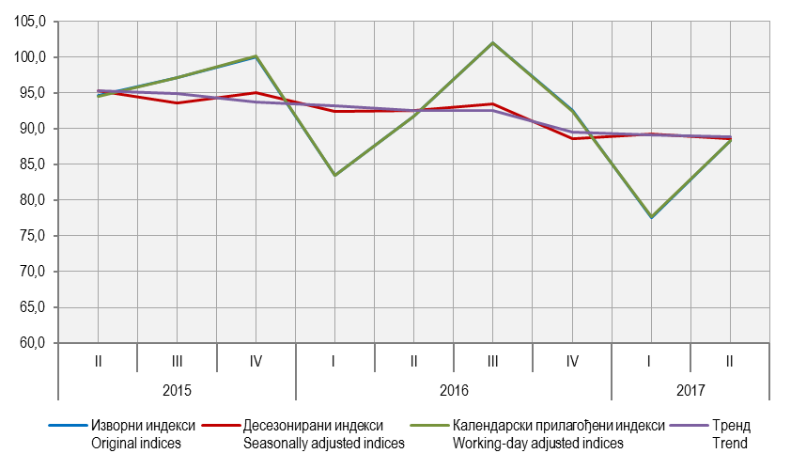
Графикон 11. Индекси производње у грађевинарству, Æ 2010=100
Graph 11. Indices of production in construction, Æ 2010=100

G12.
Графикон 12. Извоз и увоз
Graph 12. Export and import

 | Извоз Export | Негативни биланс робне размјене Negative balance of trade | Извоз Export | Увоз Import
авг Aug | 229988 | 127462 | 229988 | 357450
сеп Sep | 265387 | 114887 | 265387 | 380274
окт Oct | 250954 | 123848 | 250954 | 374802
нов Nov | 267945 | 145327 | 267945 | 413271
дец Dec | 260835 | 193911 | 260835 | 454746
јан Jan | 227374 | 18462 | 227374 | 245836
феб Feb | 250969 | 122457 | 250969 | 373425
мар Mar | 301409 | 93006 | 301409 | 394414
апр Apr | 267973 | 171253 | 267973 | 439226
мај May | 291497 | 98151 | 291497 | 389648
јун Jun | 294242 | 175703 | 294242 | 469944
јул Jul | 307500 | 107718 | 307500 | 415218
авг Aug | 271563 | 107093 | 271563 | 378656

G13.
Графикон 11. Земље најважнији партнери у извозу, август 2017.
Graph 11. Export by main partner country, August 2017

 | Извоз Export
Хрватска Croatia | 43148
Србија Serbia | 36414
Италија Italy | 30624
Словенија Slovenia | 27555
Аустрија Austria | 22605
Њемачка Germany | 22116
Русија Russian Federation | 1571

G14.
Графикон 12. Земље најважнији партнери у увозу, август 2017.
Graph 12. Import by main partner country,August2017

 | Увоз Import
Србија Serbia | 82620
Русија Russian Federation | 40390
Њемачка Germany | 32395
Италија Italy | 29646
Словенија Slovenia | 20624
Хрватска Croatia | 15690
Аустрија Austria | 14712

G15.
Графикон 15. Индекси промета у трговини на мало,Æ2016=100
Graph 15. Indices of turnover in retail trade, Æ2016=100

 | Храном, пићем и дуванским производимау неспецијализованим продавницама Of food, beverages and tobacco in non-specialised stores | Храном, пићем и дуванским производима у специјализовaним продавницама Of food, beverages and tobacco in specialised stores | Моторним горивима у специјализованим продавницама Of motor fuels in specialised stores | Остала Other
авг Aug | 129.89744759 | 137.17260419 | 118.32052436 | 126.72758525
сеп Sep | 116.95364998 | 120.59859047 | 109.4590676 | 114.3951573
окт Oct | 118.05657664 | 106.53924404 | 110.28585346 | 116.42868452
нов Nov | 111.77201264 | 101.03774921 | 101.43537643 | 105.56317083
дец Dec | 133.51771162 | 125.99230721 | 102.8795626 | 114.01027761
јан Jan | 85.098650271 | 74.327738023 | 85.371153855 | 75.020466196
феб Feb | 79.418136616 | 70.791607069 | 82.332132919 | 85.250039149
мар Mar | 108.95846352 | 93.096805473 | 104.0462606 | 108.51848844
апр Apr | 107.18725728 | 104.45629258 | 104.45783537 | 107.78035795
мај May | 105.29245828 | 108.26461146 | 109.38454723 | 106.8434558
јун Jun | 104.26571097 | 114.68585379 | 109.42461907 | 101.46429414
јул Jul | 115.9515944 | 124.07782805 | 115.55147906 | 101.35308179
авг Aug | 123.49418674 | 129.43461894 | 121.6732255 | 109.80657238

G16.
Графикон 16. Индекси ноћења туриста, укупно
Graph 16.Tourist night indices, total

 | Индекси ноћења туриста Tourist night indices | Индекси ноћења туриста Tourist night indices | Индекси ноћења туриста Tourist night indices | Индекси ноћења туриста Tourist night indices | Индекси ноћења туриста Tourist night indices | Индекси ноћења туриста Tourist night indices | Индекси ноћења туриста Tourist night indices | Индекси ноћења туриста Tourist night indices | Индекси ноћења туриста Tourist night indices
 | 1 | 1 | 1 | 1 | 1 | 1 | 1 | 1 | 129.02087519
 |  |  |  |  |  |  |  |  | 111.019303
 |  |  |  |  |  |  |  |  | 114.63359245
 |  |  |  |  |  |  |  |  | 91.13983754
 |  |  |  |  |  |  |  |  | 90.03406411
 |  |  |  |  |  |  |  |  | 86.514250531
 |  |  |  |  |  |  |  |  | 95.907124455
 |  |  |  |  |  |  |  |  | 96.310578933
 |  |  |  |  |  |  |  |  | 89.192604955
 |  |  |  |  |  |  |  |  | 117.90592543
 |  |  |  |  |  |  |  |  | 120.25859974
 |  |  |  |  |  |  |  |  | 120.08036684
 |  |  |  |  |  |  |  |  | 130.59610804

